2.1.2
Iš programos
2.1. Naudoti matematines ir trigonometrines, statistines, datos ir laiko funkcijas.
2.1.1. Žinoti funkcijų abs, sin, cos, pi, round, sumif, trunc; count, countif; today, date; sum, min, max, average paskirtį.
2.1.2. Sprendžiant įvairius uždavinius formulėse taikyti funkcijas abs, sin, cos, pi, round, sumif, trunc; count, countif; today, date, sum, min, max, average.

Statistinės funkcijos sum, sumif, min, max, average, count, counta, countblank, countif
Parašykite reikiamas funkcijas žemiau pateiktose lentelėse, pasitikrinkite atsakymus ir sprendimą (sprendimas galimas ir kitoks)
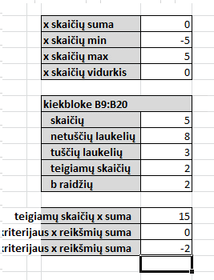
kriterijus | x | x skaičių suma | 0
5 | -5 | x skaičių min | -5
-4 | -4 | x skaičių max | 5
 | -3 | x skaičių vidurkis | 0
 | -2
b | -1 | kiekbloke B9:B20
n | 0 | skaičių | 5
b | 1 | netuščių laukelių | 8
 | 2 | tuščių laukelių | 3
10 | 3 | teigiamų skaičių | 2
-5 | 4 | b raidžių | 2
0 | 5
 |  | teigiamų skaičių x suma | 15
 |  | b kriterijaus x reikšmių suma | 0
 |  | teigiamų skaičių kriterijaus x reikšmių suma | -2

2.1.3
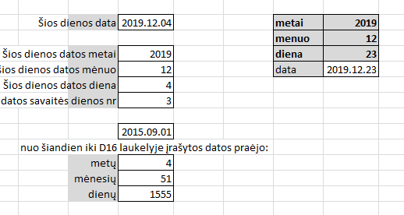
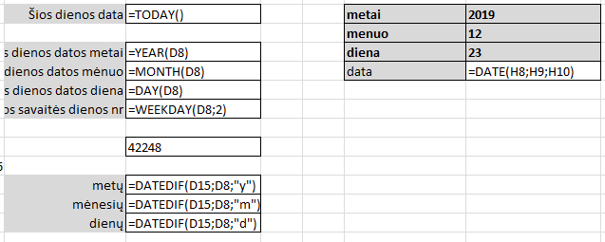
Iš programos
2.1. Naudoti matematines ir trigonometrines, statistines, datos ir laiko funkcijas.
2.1.1. Žinoti funkcijų abs, sin, cos, pi, round, sumif, trunc; count, countif; today, date; sum, min, max, average paskirtį.
2.1.2. Sprendžiant įvairius uždavinius formulėse taikyti funkcijas abs, sin, cos, pi, round, sumif, trunc; count, countif; today, date, sum, min, max, average.

Datos ir laiko funkcijos today, date, year, month, day, weekday, datedif
Parašykite reikiamas funkcijas žemiau pateiktose lentelėse, pasitikrinkite atsakymus ir sprendimą (sprendimas galimas ir kitoks)

 | Šios dienos data | 2021-05-08 | metai | 2019
 |  |  | menuo | 12
 | Šios dienos datos metai | 2021 | diena | 23
 | šios dienos datos mėnuo | 5 | data | 12/23/2019
 | Šios dienos datos diena | 8
 | Šios dienos datos savaitės dienos nr | 7

 |  | 2015-09-01
nuo šiandien iki D16 laukelyje įrašytos datos praėjo:
 | metų | 5
 | mėnesių | 68
 | dienų | 2076

2.3
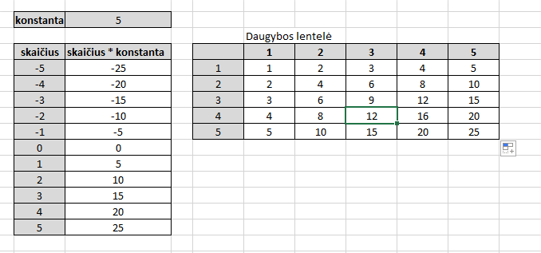
Iš programos
2.3. Formulėse naudoti santykines, absoliučiąsias ir mišriąsias langelio koordinates.
2.3.1. Žinoti skirtumus tarp santykinių, absoliučiųjų ir mišriųjų langelio koordinačių.
2.3.2. Sprendžiant įvairius uždavinius naudoti santykines, absoliučiąsias ir mišriąsias langelio koordinates (atliekant skaičiavimus ir kopijuojant formules).
2.3.3. Užrašyti sudėtingesnes formules skaičiavimams atlikti.

konstanta | 5 |  | Daugybos lentelė
 |  |  | į F12 laukelį parašykite vieną formulę, kurią nukopijuokite į kitus laukelius
skaičius | skaičius * konstanta |  | 1 | 2 | 3 | 4 | 5
-5 | -25 | 1 | 1 | 2 | 3 | 4 | 5
-4 | -20 | 2 | 2 | 4 | 6 | 8 | 10
-3 | -15 | 3 | 3 | 6 | 9 | 12 | 15
-2 | -10 | 4 | 4 | 8 | 12 | 16 | 20
-1 | -5 | 5 | 5 | 10 | 15 | 20 | 25
0 | 0
1 | 5
2 | 10
3 | 15
4 | 20
5 | 25

2.6
Iš programos
2.6. Vaizduoti duomenis diagramomis, juos analizuoti.
2.6.1. Iš duomenų lentelės sukurti stulpelinę, juostinę, skritulinę diagramas; linijinę, taškinę (funkcijų grafikų) diagramas.
2.6.2. Keisti sukurtos diagramos elementus: pridėti (pašalinti) legendą, keisti diagramos elementų spalvas, dydį, rėmelius ir pan.
2.6.3. Skaityti, analizuoti diagrama pateiktus duomenis.

Miestas | Klasė | Kalba | Suma
Klaipėda | 9 | C++ | 10
Vilnius | 9 | C++ | 50
Kaunas | 9 | C++ | 3
Ignalina | 8 | C++ | 77
Marijampolė | 9 | C++ | 0
Lukšiai | 8 | C++ | 80
Kaišiadorys | 9 | C++ | 0

Nubrėžkite stulpelinę diagramą, kurioje būtų pavaizduota sumos pasiskirtymas pagal taškus |  |  |  | Nubrėžkite skritulinę diagramą, kurioje būtų pavaizduota sumos pasiskirtymas pagal taškus
Pašalinkite legendą |  |  |  | Pašalinkite legendą
Stulpelių viduryje pridėkite duomenų etiketę |  |  |  | Pridėkite duomenų etiketę, kurioje turi būti kategorijos pavadinimas ir procentinė reikšmė
Pridėkite diagramos pavadinimą "Rezultatai" |  |  |  | Lukšių diagramos daliai parinkite geltoną užpildo spalvą
Diagramos kairysis viršutinis kampas turi būti B22 langelyje |  |  |  | Diagramos kairysis viršutinis kampas turi būti L22 langelyje

Rezultatai

2.6 (2)
Iš programos
2.6. Vaizduoti duomenis diagramomis, juos analizuoti.
2.6.1. Iš duomenų lentelės sukurti stulpelinę, juostinę, skritulinę diagramas; linijinę, taškinę (funkcijų grafikų) diagramas.
2.6.2. Keisti sukurtos diagramos elementus: pridėti (pašalinti) legendą, keisti diagramos elementų spalvas, dydį, rėmelius ir pan.
2.6.3. Skaityti, analizuoti diagrama pateiktus duomenis.

Nubrėžkite funkcijos y=sin(x) grafiką |  | Nubrėžkite funkcijos y=|x| grafiką
Diagramos aukštį parinkite 5 cm, plotį 10 cm |  | Diagramos aukštį parinkite 5 cm, plotį 10 cm
x ašį nustatykite nuo -360 iki 360, kas 90 |  | Parinkite žalią linijos spalvą
Legendą ištrinkite |  | Legendą pateikite grafiko apačioje

x | y=sin(x) | x | y=|x|
-360 | 0.00 | -360 | 360
-270 | 1.00 | -270 | 270
-180 | 0.00 | -180 | 180
-90 | -1.00 | -90 | 90
0 | 0.00 | 0 | 0
90 | 1.00 | 90 | 90
180 | 0.00 | 180 | 180
270 | -1.00 | 270 | 270
360 | 0.00 | 360 | 360

